Apresentação
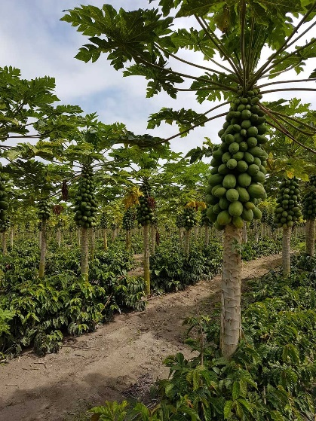
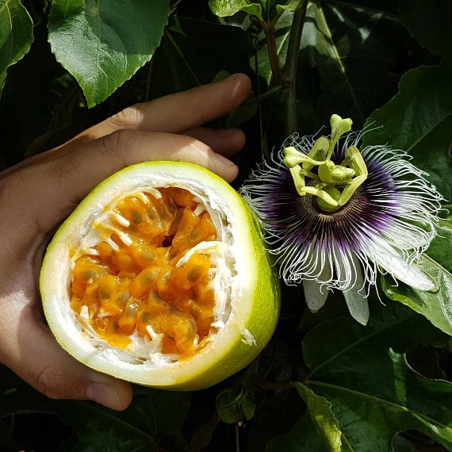
Governo do Distrito Federal - GDF
Secretaria de Estado da Agricultura, Abastecimento e Desenvolvimento Rural – SEAGRI DF
Empresa de Assistência Técnica e Extensão Rural – EMATER-DF

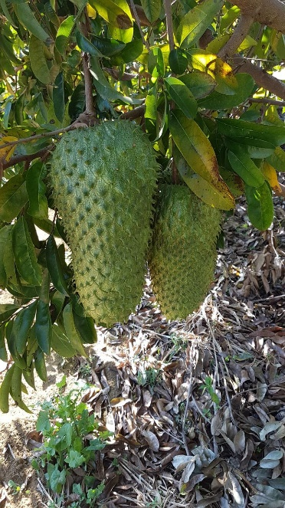
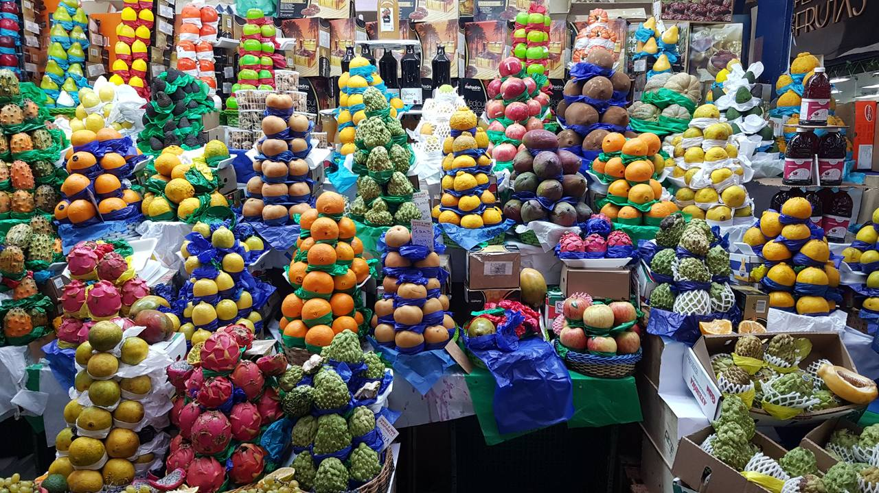
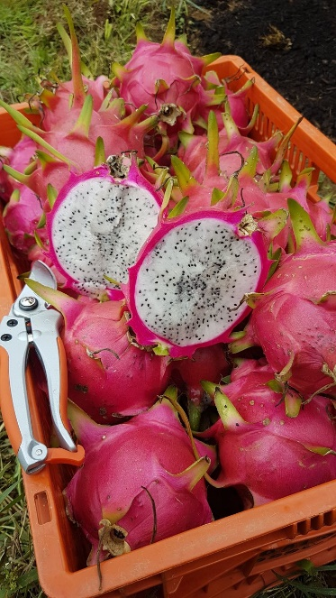
Culturas
Análise de solo
Análise foliar
Espaçamentos
Adubos e corretivos
Saturação de base e PRNT
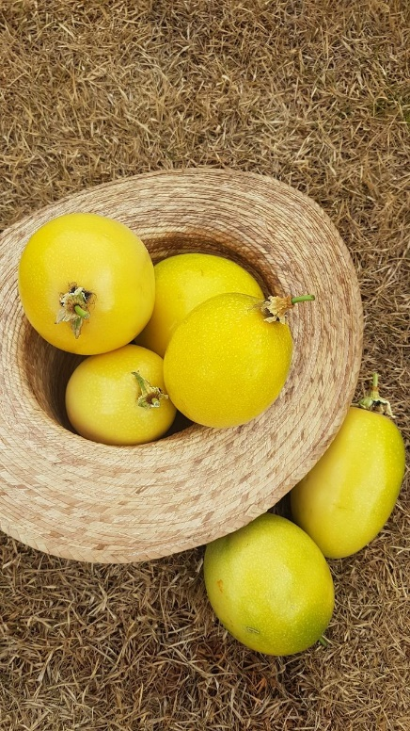
Tabela de conversão de unidades

Culturas
Governo do Distrito Federal - GDF
Secretaria de Estado da Agricultura, Abastecimento e Desenvolvimento Rural – SEAGRI DF
Empresa de Assistência Técnica e Extensão Rural – EMATER-DF



Culturas
Abacate - formação | Voltar
Abacate - produção
Abacaxi - produção
Acerola - formação
Acerola - produção
Banana - formação
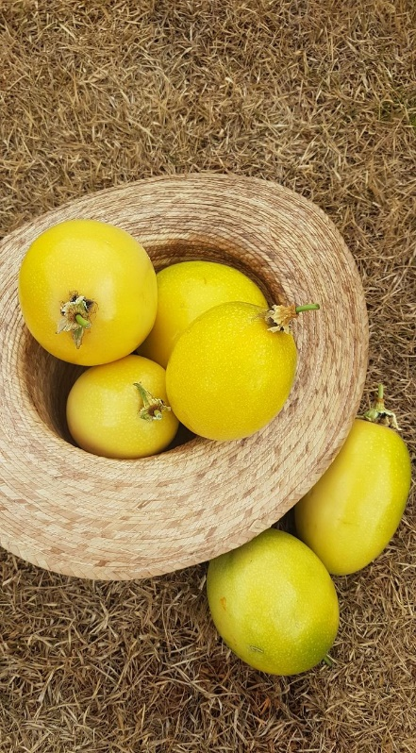
Banana - produção
Citros - formação

Citros - produção
Goiaba - formação

Goiaba - produção
Graviola - formação
Graviola -produção
Mamão - produção
Manga - formação
Manga - produção
Maracujá - produção
Pitaya - formação
Pitaya - produção
Pupunha - formação e produção
Seringueira - formação e produção

Análise de solo
FOLHA DE RECOMENDAÇÃO TÉCNICA |  |  |  | Voltar

NOME DO PROPRIETÁRIO
PROPRIEDADE
EXPLORAÇÃO
UNIDADE LOCAL |  | DATA: | 2020-06-09

Recomendação de amostragem do solo para análise
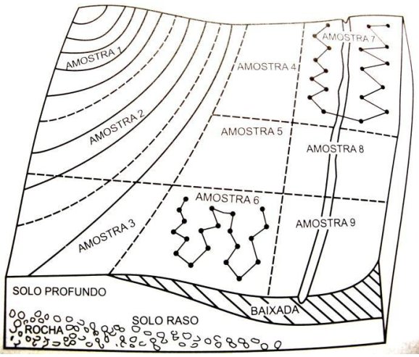 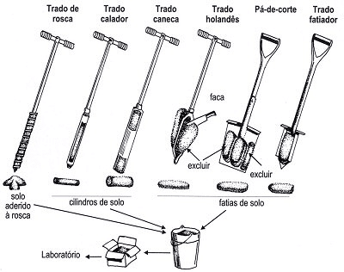 Para uma amostragem de solo bem feita, deve-se primeiramente dividir toda a área em glebas ou talhões com características semelhantes (Figura 1). Cada gleba ou talhão deve apresentar a mesma topografia (topo de morro, encosta, baixada), a mesma vegetação, as mesmas características perceptíveis de solo (cor, textura, condição de drenagem) e o mesmo histórico de cultivo (plantas com mesma idade, uso de fertilizantes, culturas plantadas anteriormente). As amostragens devem ser feitas coletando-se amostras simples em 20 pontos ao acaso, caminhando em ziguezague em cada gleba ou talhão homogêneo e com o uso de trados, enxadas ou pás (Figura 2). Misturando-se bem as amostras simples, obtém-se uma amostra composta, da qual separam-se mais ou menos 300 gramas em embalagens limpas. Deve-se identificar cada amostra e levar para um laboratório para realizar a análise de solo. Para áreas novas, as amostras devem ser coletadas na profundidade de 0 a 20 cm e 20 a 40 cm. Para áreas de fruticultura já implantadas, as amostras devem ser coletadas na camada de 0 a 20 cm na projeção da copa para avaliação de aspectos nutricionais. Também deve ser coletada amostras na profundidade de 0 a 20 cm nas entrelinhas ou no centro das ruas para avaliação dos efeitos da calagem. A frequência da amostragem depende do manejo da cultura. Recomenda-se amostragem anual a partir da fase produtiva e realizada antes do período das chuvas. E a cada três anos coletar amostras nas camadas de 20 a 40 cm.

Assinatura do Produtor ou Responsável | Técnico Responsável

